상품제안서
무표 70 자동 올화이바 장우산 풀칼라 인쇄 | 상품코드: F31075

 |  |  |  |  |  |  | 02-412-0044 | www.easy1.co.kr
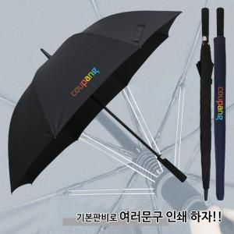

【상세/제작정보】 | <p><font color="#333333" face="Nanum Gothic, sans-serif"><span style="background-color: rgb(255, 255, 255); font-size: 12pt;"><b>* 100개 이하 인쇄는 별도금액이 측정됩니다 / 문의요망</b></span></font></p>

【인쇄/포장옵션】 | 실크, 풀칼라, 원단/컬러 / 포장불가능

【공급단가】 | 수량 | 50~ | 100~ | 500~ | 1,000~ | 2,000~
*VAT별도 | 단가 | 10,000원 | 9,840원 | 9,600원 | 9,360원 | 9,200원

【상품 URL】 | https://dev.easy1.co.kr:443/src/goods_detail.php?gdno=31075

